REGISTER1
Single Device Write | 90-97
Single Device Read | 80
Stack Write | B0-B7
Stack Read | A0

single write，1个byte | 设备地址 | 寄存器地址 | 写的data
常用命令 | 地址识别: C0 00 00 81

序号 | 验证内容 | 第一版result | issue | 第二版result | issue | 第二版result | 备注
1 | 读register default value | 部分不正常 | 1.0x000D 0x45非0x44（MON_EN_REG）(这个已改，MON_EN_D1也是高电平状态，但是读默认值一直是0x44;) 2.0X2000-0X2001 CONF_CRC=0XA15B非0X0000 3.读default值时，报CONF_CRC MTP_CRC FCOMM_FLT FR_CRC SYS_FLT（default值定义的是0x00） 4.0x001B/0X001C default值设为0X00，0X00 | 正常 （0x4000-0x4047 default value=0x0000 0x4048-0x40c5 default value=0x8000）
2 | register内容 | 部分不正常 | 1. 0x0006[7:5] = GPIO_GAP_THR[2:0](这个只是内部设计定义的名称与IOS的不一致，实际做的功能是一致的，不用改) 2.从x04000开始，ADC结果register没有完全按照最新版的register顺序来 | 正常
3 | 可否正常读写 | 正常 | 1. 0X001C bit[7:4] 不能写（虽然无关紧要但是跟相邻的register不一致）(该问题不用改，保留位的读写性质可以不一样) | 正常

 |  |  |  |  |  |  |  | 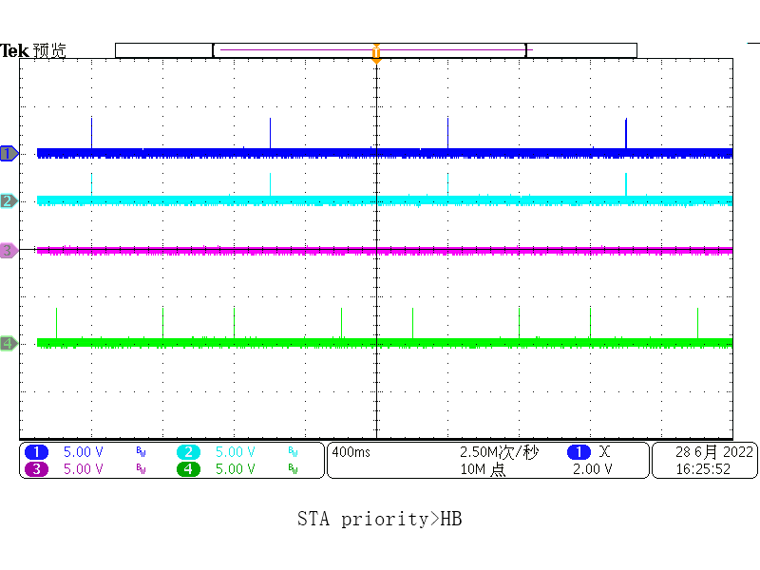 | ＳＬＥＥＰ ＭＯＤＥ ＤＩＲ＿ＳＥＬ＝０ CH1: TRANS_EN_S CH2: STA_DET_N CH4: TRANS_EN_Ｎ（ＨＢＴＯＮＥ）

 |  |  |  |  |  |  |  | 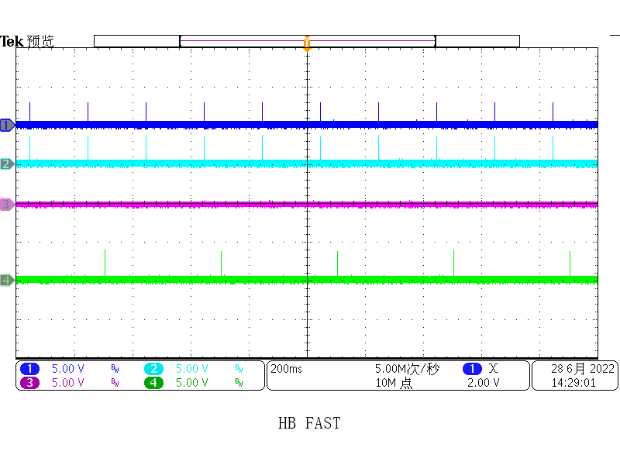 | 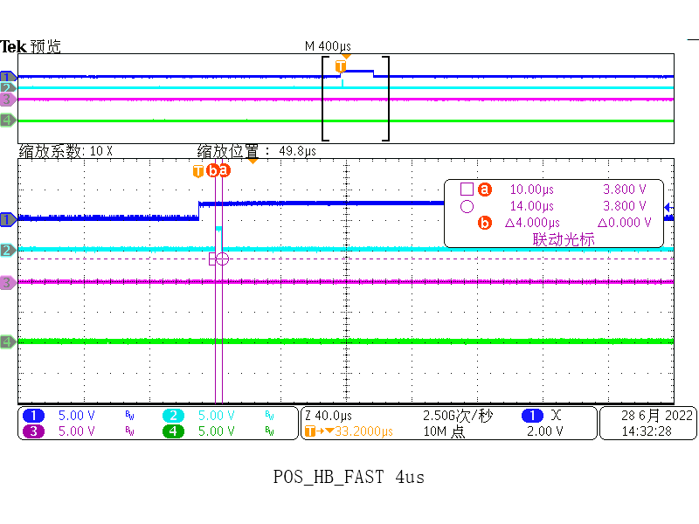 SLEEP MODE CH1：HB_DET CH2：POS_HB_FAST CH3：POS_HB_TO CH4：TRANS_EN_N | 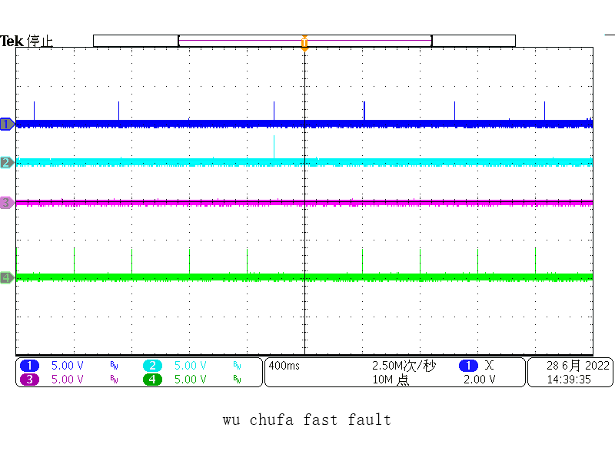 | 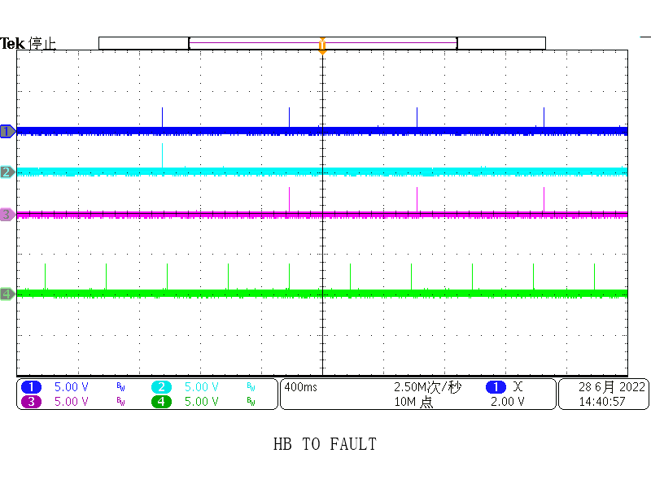 | 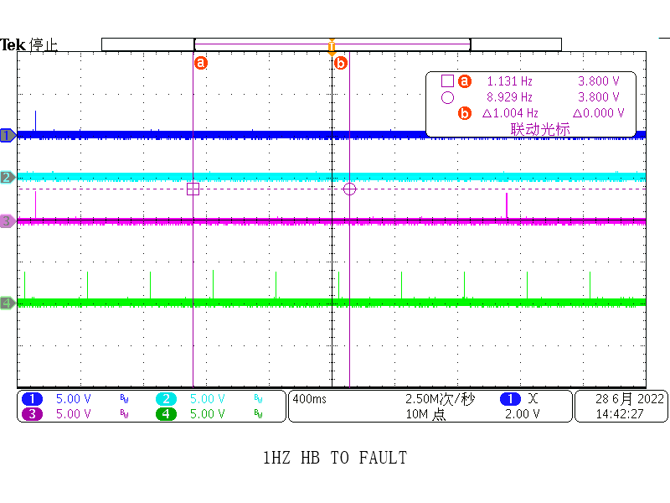 | 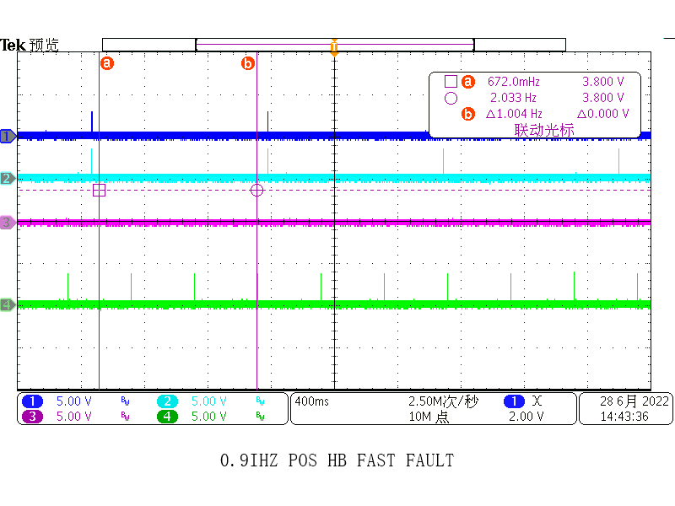

 |  |  |  |  |  |  |  | 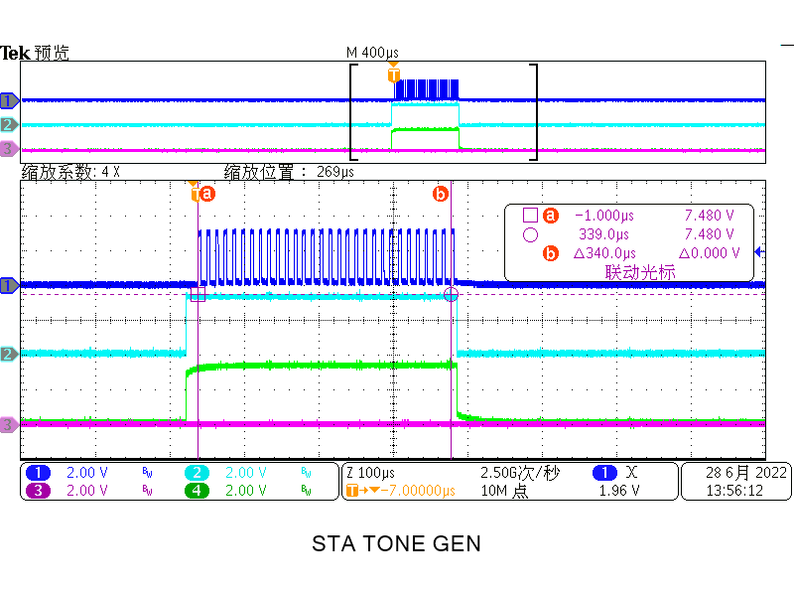

 |  |  |  |  |  |  |  | 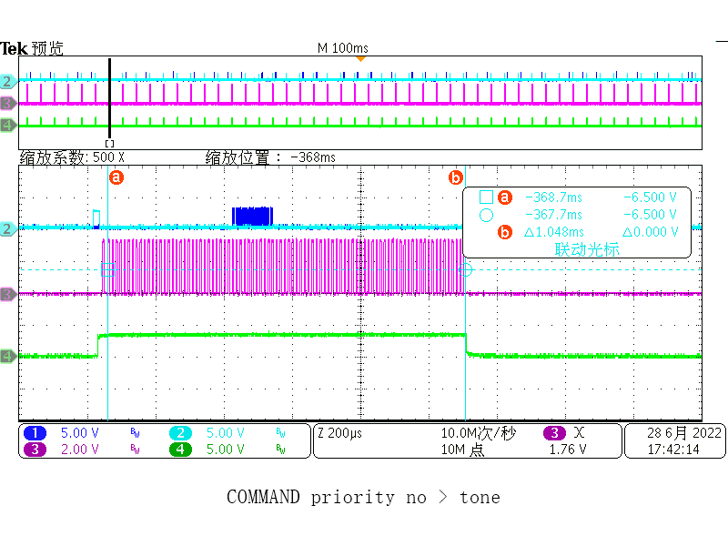 | CH1：D2A_WR_COM(COMMAND) CH2：WAKE_N_DET CH3：CLK(WAKE TONE) CH4：TRANS_EN_S

REGISTER2
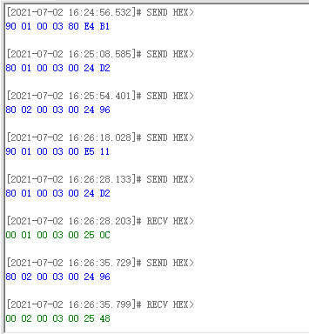
REG ADD | NAME | 功能 | 第一版验证结果 | issue | 第二版验证结果 | issue | case
0X0000 |  |  | 正常
0X0001 | DEV_NUM | 在add_wr_en=1时，收到response后+1；在add_wr_en=0时，收到response后值不变；寻址指令会清零该位 | 部分不正常 | add_wr_en=1时，也是只能读不能写（要做成可读可写） | 部分不正常 | 寻址指令会清零该位，有时又无法清零; | 先发寻址指令，在ADD_WR_EN=1时，往0x0001 register里写0x05,然后再次发寻址指令，看0x0001 register会不会被清零
0X0003 | COMN_TX_DIS | 控制command/response不从北口发送 | 部分不正常 | 该位写1后既不会从北口发送，也不会从南口发送 | 部分不正常 | 该位写1后既不会从北口发送，也不会从南口发送 | 往0x0003 register写0x80,然后发一条读命令（80 00 0004 00），看有没有响应从南口发回来
 | COMS_TX_DIS | 控制command/response不从南口发送 | 部分不正常 | 该位写1后既不会从南口发送，也不会从北口发送 | 部分不正常 | 该位写1后既不会从南口发送，也不会从北口发送 | 往0x0003 register写0x40,然后发一条写命令（90 00 0006 12），看该命令有没有从北口传出去
0X0004 | LCTO_SEL | LCTO发生后进入sleep或SD MODE | 无法验证 | 未找到信号来验证
 | LCTO | 2s（0x97） 10s(0x9f) 1min(0xa7) | 部分不正常 | 10s实际时间1min 1min时间也不准确3min? | 正常(step没有按照徐硕定义的IOS来，是按照雪晴自己定义的step来的)
 | SCTO | 2s(0x82) 10s(0x83) 1min(0x84) | 部分不正常 | 10s实际时间1min 1min时间也不准确3min? | 正常
0x000A | ADC_CHP_EN | EN=1 POLAR=1/0，每通道周期=164us,共33个通道；EN=0 POLAR=1每通道90us,持续2.976ms（看下polar极性） | 正常

0X000F | OV_THR |  | 部分不正常 | deglitch=0时，ADC_GO一次，ADC结果不在故障保护范围内，也会触发故障位的翻转
0x0010 | UV_THR |  | 部分不正常
0x0011 | PACK_UTOT | 只验证了UT | 正常
0X0012 | PCB_UTOT | 只验证了UT | 正常
0x0013/0x0014 | GPIO_SEL_PACK/PCB | 选择测PACK还是PCB | 正常

0X0116 | mask LCTO FAULT(0X20) |  | 正常
 | mask SCTO FAULT(0X40) |  | 正常
 | LTO<STO | 当LTO TIME<SCTO TIME时，触发故障互不干扰 | 正常

0X0800-0X0809 | TM_REG | TMREG_EN=1时可读可写；TMREG_EN=0时，不可写 读到的all是0x00 | 正常

0x1000-0x107f | trim code | TRIM_EN=1时可读可写；TRIM_EN=0时，不可写，读到的all是0x00
0X107E-0X107F | FACT_CRC |  | 不正常 | 根据trim code写了正确的CRC,但是仍然报错

0X1FFB-0X1FFF | MTP相关信息 | TRIM_EN=1时可读可写；TRIM_EN=0时，不可写，读到的all是0x00; | 正常 |  |  | 确认一下：register add=0x1FFE 中WR_MANU是不是自带清零属性？

0X2000/0X2001 | CONF_CRC | 写配置register的CRC结果 | 不正常 | 写不进去 读不出来 | 正常？ | 算法待校验
0X2002 | CONTROL1 | 1.SOFT_RSTB 2.DIR/WAKE TONE GEN/STA TONE GEN/SD TONE GEN/T0 SLEEP 3.TO SD(正常) | 部分测不到 | 标黄的部分测不到 | 部分不正常 | 标黄的部分测不到
0x2003 | CONTROL2 | 1.ADD_WR_EN寻址指令后ADD_WR_EN=1，可认为写1或写0 2.CMP_BIST_GO 3.SPI_DIR |  | 写0后无法再写为1（要做成可读可写） 只有寻址指令才能让它变为1；多次寻址，偶然情况下，该位无法变为1（后面看看能不能复现） |  | 1.写0后无法再写为1（要做成可读可写） 只有寻址指令才能让它变为1； 2.多次寻址，偶然情况下，该位无法变为1
0X2004 | CONTROL3 | 1

0x5100 | FLT_SUM | 指示各类故障，故障屏蔽后应该可清零 | 部分不正常 | register add:0x0100=0xff屏蔽fault_sum后，给故障清零，只有SYS故障不能清零 |  | register add:0x0100=0xff屏蔽fault_sum后，给故障清零，只有SYS故障不能清零 | 1.初始状态读register add=0X5100 ,读到的是0x08(即SYS_FAULT置位) （CMD:A0 5100 00） 2.此时给register add=0x0100写0xFF(即mask FLT_SUM)(CMD:B0 0100 FF) 3.对0x5100register故障清零，写0x00(CMD:B0 5100 00) 4.看0x5100 register能否清零(CMD:A0 5100 00)
0x5111/0X5112 | UT_FLT | 所有故障不屏蔽的情况下，故障解除后，需要分别对低层级的故障和高层级的故障清零，任何一层级的故障清零后都不会影响其他层级

故障逻辑部分 | FLT_MASK/FLT_SUM/FLT_ROOT | 基于ADC_GO 才能判断的故障 | 部分不正常 | CASE1： 1.在未触发故障的时候，屏蔽fault_root,不屏蔽fault_sum 2.触发UT故障的发生 0x0011=0x00 ADC_GO 3.读故障register 0x5111=0x00(由于故障屏蔽未使故障位置位) 4.读故障register 0x5100=0x00(这里应该置1) CASE2： 1.在未触发故障时将故障屏蔽位置1 0x0100=0x02 0x0111=0xff 0x0112=0x0f 2.将故障配置0x0011=0x00 ADC_GO触发GPIO_UT故障 3.读故障register 0x5100=0x09 0x5111=0x00(由于故障屏蔽未使故障位置位) 4.此时更改故障配置0x0011=0x7e，但不进行ADC_GO（即实际未解除故障） 5.取消故障屏蔽位0x0100=0x00, 发现0x5100=0x09(未触发故障位置位) 6.取消故障屏蔽位0x0111=0x00,发现0x5111=0xFF(触发故障位置位) (和第5点矛盾) 7.此时再读0x5100=0X0B (说明FLT_SUM故障位的翻转受FLT_ROOT位翻转的影响)

